Hárok1
Predmet zákazky: interiérové vybavenie dielenskými pracovnými stolami a dielenským kontajnerom
Typ | MJ | Počet | Opis položky | Poznámka2 | Jednotková cena bez DPH | Jednotková cena s DPH | Celková cena bez DPH | Celková cena s DPH
Dielenský kontajner | ks | 1 | VxŠxH (tolerancia 100mm) :670x 565x 580 mm Prevedenie:pojazdný Počet zásuviek/políc cca:5 Nosnosť políc:40kg (police uložené v 90% výsuvoch) Materiál:oceľový plech Farba: sivá / modrá Zásuvky uzamykateľné centrálnym zámkom, 2 kľúče. Každá zásuvka vybavená 6 kovovými deličmi pre rozloženie úložného priestoru. Povrchová úprava práškovým lakom. Výška zásuvky (mm): 3x 75, 1x 100, 1x 150 |  |  |  |  |  | 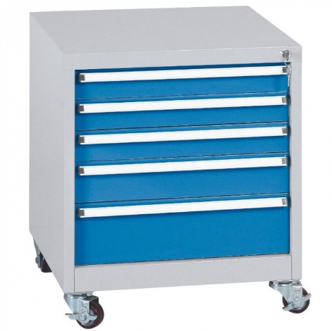
Profesionálne dielenské stoly, dĺžka 1500 mm | ks | 2 | DxHxV (tolerancia 100mm): 1500x750x800 mm Počet skriniek: 0 Počet zásuviek: 4 Typ podnožia: pevné podnožie Nosnosť pracovnej dosky (kg): 1000 Materiál pracovnej dosky: MDF + PVC Farba konštrukcie stola: sivá Rozmery závesného kontajnera: (v x š x h) 450 x 565 x 580 mm Nosnosť: 40 kg Výsuv zásuviek: 90% teleskopické výsuvy Farba korpusu: sivá Farba zásuviek: modrá Zámok: centrálny, 2 x kľúč 24x kovový delič zásuvkového priestoru Robustná oceľová skrutkovaná konštrukcia z oceľových profilov 60x60mm Skrutkované kovové pätky stolu pre vyrovnanie nerovností. Pracovná doska stolu: vysoko odolná dvojvrstvová čierna MDF doska hrúbky 40 mm s plastovou hranou Povrchová úprava práškovaným lakom. Jednoduchá a rýchla montáž |  |  |  |  |  | 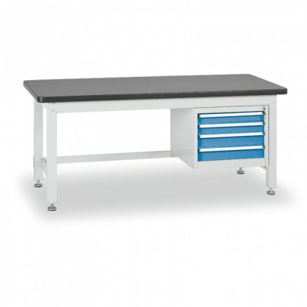
Dielenský stôl so skrinkou a zásuvkovým kontajnerom, dĺžka 2100 mm | ks | 2 | DxHxV (tolerancia 100mm): 2100x750x800 mm Počet skriniek: 1 Počet zásuviek: 4 Farba: sivá Typ podnožia: pevné podnožie Výbava: 1x 4 zásuvkový kontajner, 1x skrinka Nosnosť pracovnej dosky (kg): 1000 Materiál pracovnej dosky: MDF + PVC Farba konštrukcie: sivá Farba zásuviek/ dverí: modrá Robustná oceľová skrutkovaná konštrukcia stolov z oceľových profilov 60x60mm Skrutkované kovové pätky stolu pre vyrovnanie nerovností. Pracovná doska stolu: vysoko odolná dvojvrstvová čierna MDF doska hrúbky 40 mm s plastovou hranou Povrchová úprava práškovaným lakom. Jednoduchá a rýchla montáž KONTAJNERY: 4x zásuvka Nosnosť políc 40kg, police uložené v 90% výsuvoch. Zásuvky uzamykateľné centrálnym zámkom, 2x kľúče, 24x kovový delič zásuvkového priestoru rozmery (v x š x h): 450 x 565 x 580 mm, farba korpusu: sivá farba zásuviek: modrá 24x kovový delič zásuvkového priestoru Stolový závesný kontajner: jednodverový kontajner rozmery (v x š x h): 450 x 565 x 580 mm nosnosť: 40 kg farba korpusu: sivá farba dvierok: modrá centrálny zámok, 2 x kľúč |  |  |  |  |  | 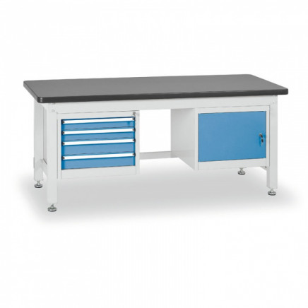
Dielenský stôl s trojzásuvkovým kontajnerom, dĺžka 1800 mm | ks | 1 | DxHxV (tolerancia 100mm): 1800x750x800 mm Počet skriniek: 0 Počet zásuviek: 3 Farba: sivá Typ podnožia: pevné podnožie Výbava: 1x 3 zásuvkový kontajner Nosnosť pracovnej dosky (kg): 1000 Materiál pracovnej dosky: MDF + PVC Farba konštrukcie: sivá Farba zásuviek/ dverí: modrá Robustná oceľová skrutkovaná konštrukcia stolov z oceľových profilov 60x60mm. Skrutkované kovové pätky stolu pre vyrovnanie nerovností. Pracovná doska stolu: vysoko odolná dvojvrstvová čierna MDF doska hrúbky 40 mm s plastovou hranou Povrchová úprava práškovaným lakom. Jednoduchá a rýchla montáž KONTAJNERY Nosnosť políc 40kg, police uložené v 90% výsuvoch. Zásuvky uzamykateľné centrálnym zámkom, 2x kľúč. Povrchová úprava práškovým lakom 18x kovový delič zásuvkového priestoru |  |  |  |  |  | 
 |  |  | Suma spolu

